แบบ สขร. 1
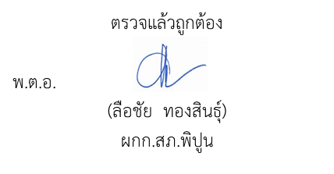
 |  |  |  |  |  |  |  | แบบ สขร. 1
แบบสรุปผลการดำเนินการจัดซื้อจัดจ้างในรอบเดือน ตุลาคม 2568
สถานีตำรวจภูธรพิปูน

ลำดับที่ | งานที่จัดซื้อหรือจัดจ้าง | วงเงินที่จัดซื้อ | ราคากลาง | วิธีซื้อหรือจ้าง | รายชื่อผู้เสนอราคา | ผู้ได้รับการคัดเลือกและราคา | เหตุผลที่คัดเลือก | เลขที่และวันที่ของสัญญา
 |  | หรือจัดจ้าง (บาท) | (บาท) |  | และราคาที่เสนอ | ที่ตกลงซื้อหรือจ้าง | โดยสรุป | หรือข้อตกลงในการซื้อหรือจ้าง
1 | น้ำมันเชื้อเพลิง | 47,400 | 47,400 | เฉพาะเจาะจง | สหกรณ์การเกษตรพิปูน จำกัด เสนอราคา 47,400 | สหกรณ์การเกษตรพิปูน จำกัด ซื้อในราคา 47,400 | มีคุณสมบัติถูกต้องครบถ้วนเสนอราคาต่ำสุดภายในวงเงินงบประมาณ | สัญญาซื้อที่ 09/2567 ลง 23 ม.ค.67
2 | ค่าจ้างเหมาทำความสะอาด | 8,000 | 8,000 | เฉพาะเจาะจง | น.ส.ประกาย อันทะปัญญา เสนอราคา 8,000 | น.ส.ประกาย อันทะปัญญา จ้างในราคา 8,000 | มีคุณสมบัติถูกต้องครบถ้วนเสนอราคาต่ำสุดภายในวงเงินงบประมาณ | สัญญาจ้างที่ 01/2569 ลง 1 ต.ค.68
3 | เช่าเครื่องถ่ายเอกสาร | 2,000 | 2,000 | เฉพาะเจาะจง | บริษัท ธัญญารัตน์ โอเอ จำกัด เสนอราคา 2,000 | บริษัท ธัญญารัตน์ โอเอ จำกัด เช่าในราคา 2,000 | มีคุณสมบัติถูกต้องครบถ้วนเสนอราคาต่ำสุดภายในวงเงินงบประมาณ | สัญญาเช่าเลขที่ 01/2569 ลง 1 ต.ค.68

